Norsk-beskrivelse
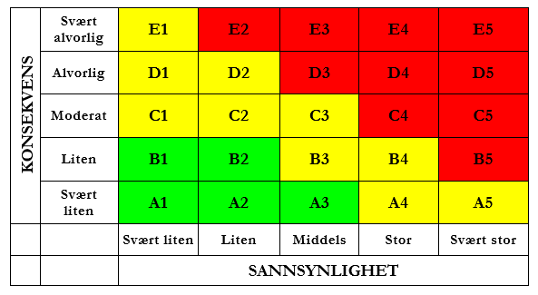
RISIKOKARTLEGGING OG VURDERING |  | Versjon april 2024
INSTITUTT FOR ELEKTRISK ENERGI - NTNU
Linjeleder: | Instituttleder Anngjerd Pleym |  | Vurdering av sannsynlighet | Vurdering av konsekvens
Lableder: | Senioringeniør Halsten Aastebøl |  | 1: Svært liten En gang pr 50 år eller sjeldnere | A: Svært liten Skade som kan kreve førstehjelp, men ingen medisinsk behandling.
Verneombud: | Avdelingsingeniør Aksel Andreas Reitan Hanssen |  | 2: Liten En gang pe 10 år eller sjeldnere | B: Liten Skade som krever medisinsk behandling. Ikke fravær utover selve behandlingen. Ingen skade av permanent karakter.
 |  |  | 3: Middels En gang pr år eller sjeldnere | C: Moderat Alvorlig personskade. Sakde som resulterer i fravær eller akutt sykdom.
Aktivitet: |  |  | 4: Stor En gang pr måned eller oftere | D: Alvorlig Alvorlig personskade med varige mén. Kan resultere i permanent skade eller alvorlig akutt sykdom.
Sted: |  |  | 5: Svært stor Skjer ukentlig | E: Svært alvorlig Skade som lkan lede til dødsfall.
Deltakere:
Ansvarlig:
Dato:
Beskrivelse av aktiviteten: | Ta med kretsskjema og bilde av oppsettet

